Oefening
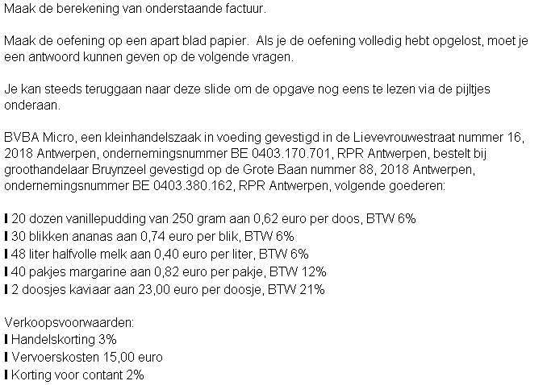
Beantwoord volgende vragen. Vul de grijze cel in.

Bij welk BTW-% staan de vervoerskosten (getal):
Hoeveel bedraagt de totale handelskorting?
Hoeveel bedraagt de MVH bij 6%
Hoeveel bedraagt de MVH bij 12%
Hoeveel bedraagt de MVH bij 21%
Geef het factuurtotaal bij contante betaling.
Geef het factuurtotaal bij niet-contante betaling.

